测试大纲
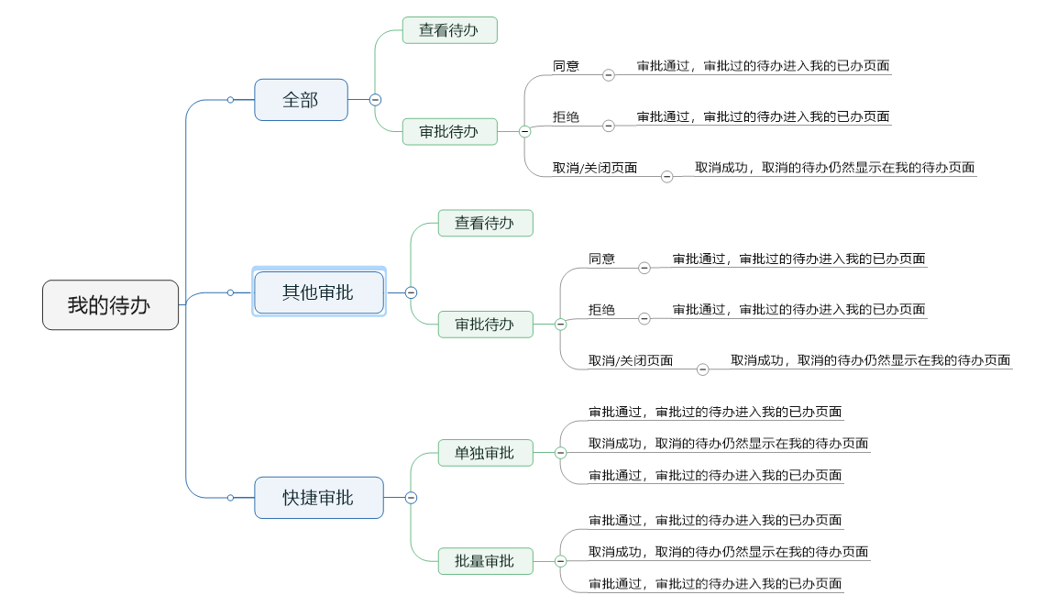
测试大纲
编号 | 模块 | 用例名称 | 测试功能 | 测试思路 | 备注
1 | 我的待办 | 审批我的待办 | 我的待办查看与审批 | 1、在我的待办页面分别选择不同的待办任务进行审批，审批通过，查看审批结果是否正确 2、在我的待办页面分别选择不同的待办任务进行审批，审批拒绝，查看审批结果是否正确，待办任务返回上级 3、审批功能支持单独审批和批量审批 4、批量审批后，查看审批结果是否正确 5、我的待办页面支持各种维度查询功能 | 见下图

